상품제안서
포이 포켓 건강 주간 약달력 | 상품코드: S47841

 |  |  |  |  |  |  | 02-713-8555 | www.synergygift.co.kr
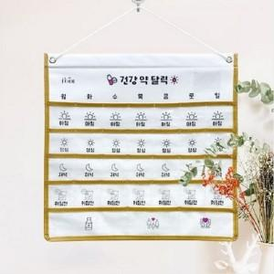

【상세/제작정보】 | 인쇄위치 제품 상단 중앙에 실크1도인쇄 가능함.

【인쇄/포장옵션】 | 실크 / OPP(비닐)

【공급단가】 | 수량 | 50~ | 100~ | 300~ | 1,000~ | 3,000~
*VAT별도 | 단가 | 6,240원 | 6,090원 | 5,800원 | 5,610원 | 5,370원

【상품 URL】 | https://www.synergygift.co.kr:443/src/goods_detail.php?gdno=47841

